基础信息1-3月
1-3月 | 2023年 | 2024年 | 2025年 | 2026年
总人数 | 38 | 41 | 32 | 45
门票总收入 | 3166 | 3549 | 3121 | 3470
演出场次 | 207 | 216 | 242 | 122
总座位数 | 12 | 13 | 26 | 14
套票人数 | 6 | 5 | 11 | 4
占比 | 75.8% | 75.2% | 81.0% | 49.5%
加购人数 | 2 | 2 | 3 | 4
占比 | 24.2% | 24.8% | 19.0% | 50.5%
观演人数小计 | 7 | 7 | 14 | 8
套票收入 | 734 | 661 | 1272 | 429
占比 | 87.8% | 84.9% | 89.8% | 67.9%
加购收入 | 102 | 117 | 145 | 203
占比 | 13.2% | 15.1% | 10.2% | 32.1%
收入小计 | 835 | 778 | 1417 | 632
占门票总收入 | 26.3% | 21.3% | 45.4% | 18.2%
上座率 | 58.5% | 56.2% | 54.4% | 58.7%
转化率 | 19.0% | 17.7% | 43.7% | 18.2%

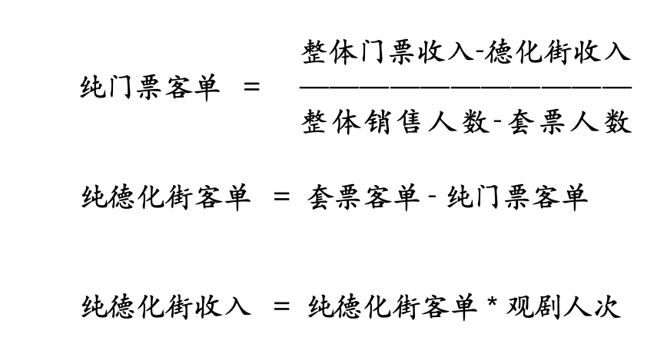
年份 | 纯门票客单 | 纯德化街客单 | 德化街收入
2023一季度 | 64.6 | 65.2 | 456.4
2024一季度 | 68.5 | 60.9 | 426.3
2025一季度 | 62.1 | 39.5 | 553
2026一季度 | 69.2 | 36.1 | 288.8
结论： 1、影响客门票单价的原因在于德化街的价格； 2、德化街价格低的原因，在于用了23、24年的模式，但维持了25年的票价，单选变多选； 下一步工作： 1、特殊节点，如妇女节等，德化街恢复158，加购在50/60之间测试，引导加购； 2、没有价格政策时间，剧场模式就是优待政策——150→120；

年份 | 月份 |  | 纯门票客单（元） |  | 纯德化街客单（元） | 德化街收入（万元）
2023年 | 1月 |  | 75.8 |  | 51.9 | 186.4
 | 2月 |  | 76.8 |  | 71.9 | 131.9
 | 3月 |  | 57.2 |  | 72.2 | 132.9
2024年 | 1月 |  | 88.4 |  | 84.8 | 87.8
 | 2月 |  | 79.8 |  | 51.1 | 215.2
 | 3月 |  | 65.4 |  | 60.7 | 123.3
2025年 | 1月 |  | 88.1 |  | 24.5 | 109.5
 | 2月 |  | 90.4 |  | 47.1 | 256.9
 | 3月 |  | 77.6 |  | 13.9 | 54.9
2026年 | 1月 |  | 59.2 |  | 45.4 | 46.6
 | 2月 |  | 72.2 |  | 37.3 | 192.9
 | 3月 |  | 64.8 |  | 26.8 | 54.4

